Лист1
ID | Название (Title): | Приоритет (Priority) | Предусловия (Preconditions) | Шаги (Steps to reproduce): | Ожидаемый результат (Expected result): | Фактический результат | Скриншоты
1 | Запуск приложения с помощью эмулятора | Высокий | Скачан архив файла и запущен в "Android Studio" fmh_android_15_03_24.rar | 1. В приложении "Android Studio" скачать эмулятор "Pixel 3a XL API 34" | Приложение запущено | 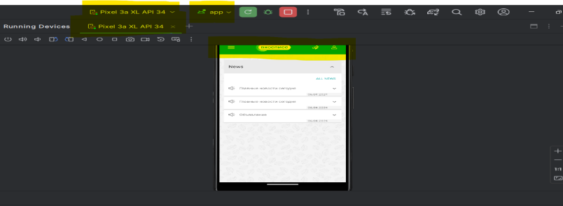 Приложение запущено
 |  |  |  | 2. Запустить "app" с помощью эмулятора
2 | Запуск приложения с помощью планшета | Высокий | Скачан архив файла и запущен в "Android Studio" fmh_android_15_03_24.rar | 1. В приложении "Android Studio" запустить "app" с помощью samsung SM -P615 | Приложение запущено | Приложение запущено

3 | Авторизация пользователя (Позитивный сценарий) | Высокий | Приложение запущено, открыта форма авторизации | 1. Ввести валидные данные(правильный логин и пароль) в графе логин и пароль | Открылась главная страница приложения | Открылась главная страница приложения | 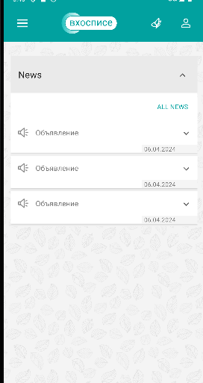

 |  |  |  | 2. Нажать на кнопку "sign in"

4 | Авторизация пользователя (Негативный сценарий) | Высокий | Приложение запущено, открыта форма авторизации | 1.Вести невалидный логин и валидный пароль | Сообщение об ошибке "Something went wrong. Try again later." | Сообщение об ошибке "Something went wrong. Try again later." | 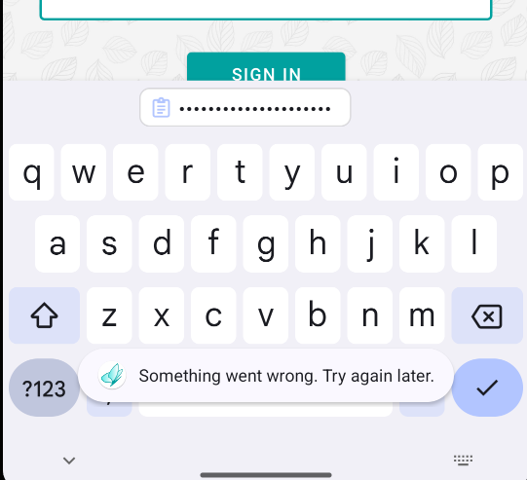

 |  |  |  | 2. Нажать на кнопку "sign in"
5 | Авторизация пользователя (Негативный сценарий) | Высокий | Приложение запущено, открыта форма авторизации | 1.Вести валидный логин и невалидный пароль | Сообщение об ошибке "Something went wrong. Try again later." | Сообщение об ошибке "Something went wrong. Try again later."

 |  |  |  | 2. Нажать на кнопку "sign in"

6 | Авторизация пользователя (Негативный сценарий) | Высокий | Приложение запущено, открыта форма авторизации | 1.Вести валидный логин и оставить поле пароль пустое | Сообщение об ошибке "Login and password cannot be empty." | Сообщение об ошибке "Login and password cannot be empty." | 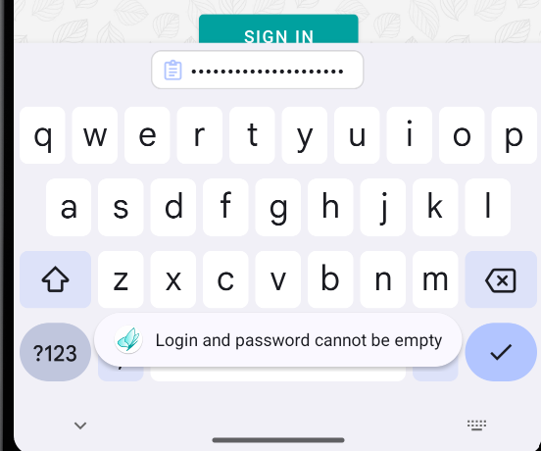
 |  |  |  | 2. Нажать на кнопку "sign in"

7 | Авторизация пользователя (Негативный сценарий) | Высокий | Приложение запущено, открыта форма авторизации | 1. Оставить поле логин пустым и в поле пароль ввести валидные данные | Сообщение об ошибке "Login and password cannot be empty." | Сообщение об ошибке "Login and password cannot be empty."
 |  |  |  | 2. Нажать на кнопку "sign in"

8 | Авторизация пользователя (Негативный сценарий) | Высокий | Приложение запущено, открыта форма авторизации | 1. Оставить поля логин и пароль пустыми | Сообщение об ошибке "Login and password cannot be empty." | Сообщение об ошибке "Login and password cannot be empty."

 |  |  |  | 2. Нажать на кнопку "sign in"
9 | Авторизация пользователя (Негативный сценарий) | Высокий | Приложение запущено, открыта форма авторизации | 1. Заполнить поле логин пробелами, а поле пароль валидными данными | Сообщение об ошибке "Login and password cannot be empty." | Сообщение об ошибке "Login and password cannot be empty."
 |  |  |  | 2. Нажать на кнопку "sign in"

10 | Авторизация пользователя (Негативный сценарий) | Высокий | Приложение запущено, открыта форма авторизации | 1. Заполнить поле логин валидными данными, а поле пароль пробелами | Сообщение об ошибке "Login and password cannot be empty." | Сообщение об ошибке "Login and password cannot be empty."

 |  |  |  | 2. Нажать на кнопку "sign in"
11 | Авторизация пользователя (Негативный сценарий) | Высокий | Приложение запущено, открыта форма авторизации | 1. Заполнить поле логин 50 символов, а пароль валидными данными | Сообщение об ошибке "Password and login arent too long" | Сообщение об ошибке "Something went wrong. Try again later."

 |  |  |  | 2. Нажать на кнопку "sign in"
12 | Авторизация пользователя (Негативный сценарий) | Низкий | Приложение запущено, открыта форма авторизации | 1. Заполнить поле пароль 50 символов, а логин валидными данными | Сообщение об ошибке "Password and login arent too long" | Сообщение об ошибке "Something went wrong. Try again later."

 |  |  |  | 2. Нажать на кнопку "sign in"
13 | Авторизация пользователя (Негативный сценарий) | Высокий | Приложение запущено, открыта форма авторизации | 1. Заполнить поле пароль и логин по 50 символов | Сообщение об ошибке "Password and login arent too long" | Сообщение об ошибке "Something went wrong. Try again later."

 |  |  |  | 2. Нажать на кнопку "sign in"
14 | Авторизация пользователя (Негативный сценарий) | Высокий | Приложение запущено, открыта форма авторизации | 1. Заполнить поле пароль и логин по 1 символов | Сообщение об ошибке "Password and (or) login are (is) too short." | Сообщение об ошибке "Something went wrong. Try again later."

 |  |  |  | 2. Нажать на кнопку "sign in"
15 | Авторизация пользователя (Негативный сценарий) | Высокий | Приложение запущено, открыта форма авторизации | 1. Заполнить поле пароль 1 символом и логин валидными данными | Сообщение об ошибке "Password and (or) login are (is) too short." | Сообщение об ошибке "Something went wrong. Try again later."

 |  |  |  | 2. Нажать на кнопку "sign in"
16 | Авторизация пользователя (Негативный сценарий) | Высокий | Приложение запущено, открыта форма авторизации | 1. Заполнить поле логин 1 символом и пароль валидными данными | Сообщение об ошибке "Password and (or) login are (is) too short." | Сообщение об ошибке "Something went wrong. Try again later."

 |  |  |  | 2. Нажать на кнопку "sign in"
17 | Авторизация пользователя (Негативный сценарий) | Высокий | Приложение запущено, открыта форма авторизации | 1.Ввести валидный пароль и невалидный логин | Сообщение об ошибке "Number of attempts exceeded. Try anain later" | Сообщение об ошибке "Something went wrong. Try again later."

 |  |  |  | 2. Нажать на кнопку "sign in" 5 раз
18 | Авторизация пользователя (Негативный сценарий) | Высокий | Приложение запущено, открыта форма авторизации | 1.Ввести невалидный пароль и валидный логин | Сообщение об ошибке "Number of attempts exceeded. Try anain later" | Сообщение об ошибке "Something went wrong. Try again later."

 |  |  |  | 2. Нажать на кнопку "sign in" 5 раз
19 | Авторизация пользователя (Негативный сценарий) | Высокий | Приложение запущено, открыта форма авторизации | 1.Ввести невалидный пароль и невалидный логин | Сообщение об ошибке "Number of attempts exceeded. Try anain later" | Сообщение об ошибке "Something went wrong. Try again later."

 |  |  |  | 2. Нажать на кнопку "sign in" 5 раз
20 | Авторизация пользователя (Негативный сценарий) | Высокий | Приложение запущено, открыта форма авторизации | 1. Заполнить поле логин правильными данными, но ввести с помощью Caps, пароль валидными данными | Сообщение об ошибке "Something went wrong. Try again later." | Сообщение об ошибке "Something went wrong. Try again later."
 |  |  |  | 2. Нажать на кнопку "sign in"

